Exercicio01
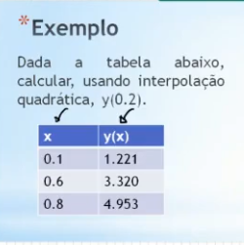
valores
x | y
0.100 | 1.221
0.600 | 3.320
0.800 | 4.953

ax^2 | bx | c | =
0.010000 | 0.100000 | 1.000000 | 1.221000
0.360000 | 0.600000 | 1.000000 | 3.320000
0.640000 | 0.800000 | 1.000000 | 4.953000

L1 | L2 | L3 | y(x)
2.857143 | -10.000000 | 7.142857 | x | 5.667143
-4.000000 | 9.000000 | -5.000000 | y | 0.231000
1.371429 | -0.800000 | 0.428571 | z | 1.141229

Estimativa: | 0.2
X | Y
 | 1.414

Exercicio02
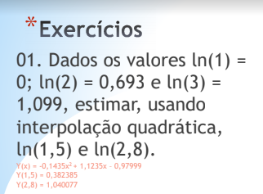
valores
x | y
1.000 | 0.000
2.000 | 0.693
3.000 | 1.099

ax^2 | bx | c | =
1.000000 | 1.000000 | 1.000000 | 0.000000
4.000000 | 2.000000 | 1.000000 | 0.693000
9.000000 | 3.000000 | 1.000000 | 1.099000

L1 | L2 | L3 | y(x)
0.500000 | -1.000000 | 0.500000 | x | -0.143500
-2.500000 | 4.000000 | -1.500000 | y | 1.123500
3.000000 | -3.000000 | 1.000000 | z | -0.980000

Estimativa:
1.5 | 2.8
X | Y
0.382375 | 1.040760

Exercicio03
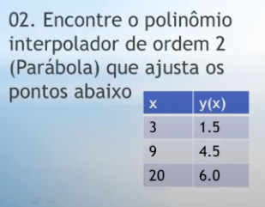
valores
x | y
3.000 | 1.500
9.000 | 4.500
20.000 | 6.000

ax^2 | bx | c | =
9.000000 | 3.000000 | 1.000000 | 1.500000
81.000000 | 9.000000 | 1.000000 | 4.500000
400.000000 | 20.000000 | 1.000000 | 6.000000

L1 | L2 | L3 | y(x)
0.009804 | -0.015152 | 0.005348 | x | -0.021390
-0.284314 | 0.348485 | -0.064171 | y | 0.756684
1.764706 | -0.909091 | 0.144385 | z | -0.577540

Estimativa:
1.5 | 2.8 | 2
X | Y | ORDEM
0.509358 | 1.373476 | 0.850267

Exercicio04
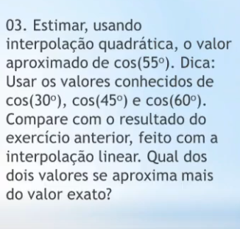
valores
x | y
30.000 | 0.866
45.000 | 0.707
60.000 | 0.500

ax^2 | bx | c | =
900.000000 | 30.000000 | 1.000000 | 0.866000
2025.000000 | 45.000000 | 1.000000 | 0.707100
3600.000000 | 60.000000 | 1.000000 | 0.500000

L1 | L2 | L3 | y(x)
0.002222 | -0.004444 | 0.002222 | x | -0.000107
-0.233333 | 0.400000 | -0.166667 | y | -0.002560
6.000000 | -8.000000 | 3.000000 | z | 1.039200

Estimativa:
 | 55
X | Y
 | 0.574389

